P10 - kioskschema 17-23 aug
datum | matchstart | kioskens öppetider | entré | arbetspass | kommentar
torsdag 2023-08-17 | inga matcher
fredag 2023-08-18 | herrsenior, mot Valtorp start 1830 | 17.30 - ca 21.00 | Ja, 18.00-18.45 | Liam, Robbin (inkl entré) | info: P09 är bollkallar

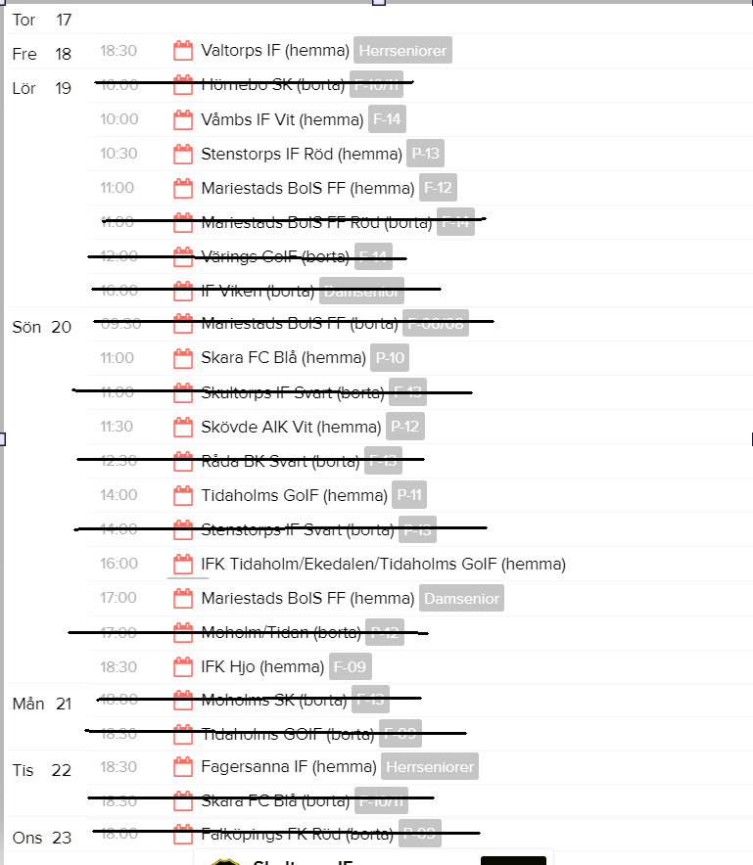
lördag 2023-08-19 | F14, mot Våmb start 10.00 | 09.30 -ca 13.00 |  | Erik
 | P-13, mot Stenstorp start 10.30
 | F-12, mot Mariestad start 11.00

söndag 2023-08-20 | P10, mot Skara start 11.00 | 10.30- ca 13.30 |  | Viktor
 | P12, mot Skövde AIK start 11.30
 | P11, mot Tidaholm start 14.00 | 13.30- ca 16.00 |  | Theo
 | P09, mot T-holm/eked. start 16.00
 | damsenior, mot m-stad start 17.00 | 16.00- ca 20.30 | Ja,16.30-17.15 | Tim, Vilhelm (inkl entré) | info: F08 bollkajsor
 | F09, mot Hjo start 1830
måndag 2023-08-21 | inga matcher
tisdag 2023-08-22 | herrsenior, mot Fagersanna start 1830 | 17.30-ca 20.30 | Ja, 18.00-18.45 | Edwin, Melton (inkl entré) | info: våra P10 är bollkallar, kallelse från ledarna
onsdag 2023-08-23 | inga matcher

Nycklar o kassaskrin: kontakta personen som har passet före dig för att lösa så att du har dem innan ditt pass.

Byte av arbetspass: sker direkt mellan er, meddela Helena Bobic för uppdatering av schemat.

